Sheet1
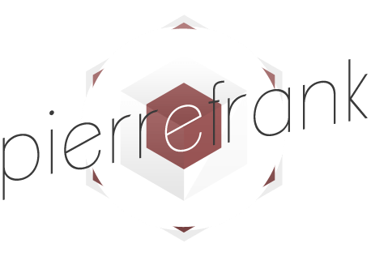
 |  |  |  |  | Devis N°: FA00230

 |  |  |  |  | Date d'émission : 18/12/2018
 |  |  |  |  | PAGE : 1/1

 |  |  |  | A l'attention de:
6 allée Jules Bouchaud - 44120 VERTOU |  |  |  | For Human / Consulting
N°SIRET: 525 142 246 00020 |  |  |  | Paris

Pierre Frank Séguineau |  |  |  | Richard Lavergne
pierrefrank.seguineau@gmail.com |  |  |  | richard.lavergne@forhuman-consulting.com
Tél: 06 87 10 53 62 |  |  |  | Tél: 06 23 93 75 73

Création graphique : logo / charte graphique / site web

REF | DESCRIPTION |  |  |  | QTE | TARIF JOURNALIER | REMISE | MONTANT
 | Graphisme, direction artistique, réalisation et déclinaisons
 | Logo
 |  | Direction artistique - Forfait journalier |  |  | 4.0 | 450.00 € | 50% | 900.00 €
 |  |  | recherche graphique (typographie, colorimétrie, dynamiques de formes, sens)
 |  |  | Itération : 3 propositions de logo déclinés (fond clair, fond foncé, fond image, monochrome). Limite à 4 itérations, proposition supplémentaire facturée au tarif DA applicable.
 |  |  | Exports des éléments séparés de la version finale aux formats usuels : AI, JPG, PNG (+ autre si nécessaire)

 | CHARTE GRAPHIQUE
 |  | Direction artistique - Forfait journalier |  |  | 3.0 | 450.00 € | 50% | 675.00 €
 |  |  | * Déclinaison design / couleurs / polices / icônes / thème visuel
 |  |  | * Création des trames cartes de visite : Recto / Verso (80x55mm)
 |  |  | * Création des trames bureautiques Word / Powerpoint

 | Webdesign et intégration - site vitrine
 | Webdesign - création visuelle / ergonomie
 |  | Webdesign - Forfait journalier |  |  | 8.0 | 350.00 € | 50% | 1,400.00 €
 |  |  | * Choix, installation et configuration du thème Wordpress
 |  |  | * Adaptation du thème : Design / couleurs / polices / icônes
 |  |  | * Conception de l'ergonomie générale de navigation
 |  |  | * Création des pages, menus et zones d'intéraction
 |  | Configuration des plugins nécessaires
 |  |  | * Pack de plugins construction / gestion contenu & medias / référencement naturel / Analyse de l'activité du site (Google Analytics) / modules de partage réseaux sociaux (à valider) / Sécurisation des accès / outils de conformité légale.
 | Intégration contenu - développements spécifiques
 |  | Intégration du contenu initial (textes fournis par le client) |  |  | 2.0 | 350.00 € | 50% | 350.00 €

 | Maintenance - forfait annuel |  |  |  | 1.0 | 750.00 € | 50% | 375.00 €
 |  |  | * sauvegarde des dossiers et fichiers constituant l'architecture du site dans un répertoire dédié.
 |  |  | * sauvegarde du contenu (base de données, pages, catégories, articles) dans un répertoire dédié.
 |  |  | * Rétablissement des services et des données en cas de panne
 |  |  | * Mise à jour des plugins intégrés, sous réserve de stabilité des versions plus récentes.

 |  | Ajout de nouveau contenu, modifications significatives de l'ergonomie, mises à jour, opérations de maintenance conséquentes : Devis complémentaire (tarif indicatif 350€/j)
 |  |  |  |  | TOTAL HT |  |  | 3,700.00 €

Facture payable en 2 fois selon l'échéancier suivant:
 | - |  | 50% à livraison des éléments de charte graphique (logo, charte, déclinaisons, documents bureautiques)
 | - |  | 50% à la validation et mise en ligne du site internet (V1)
Eléments fournis par le client : textes, photos, videos.
T.V.A. non applicable ou exonérée, article 293 B du CGI.

